关系图
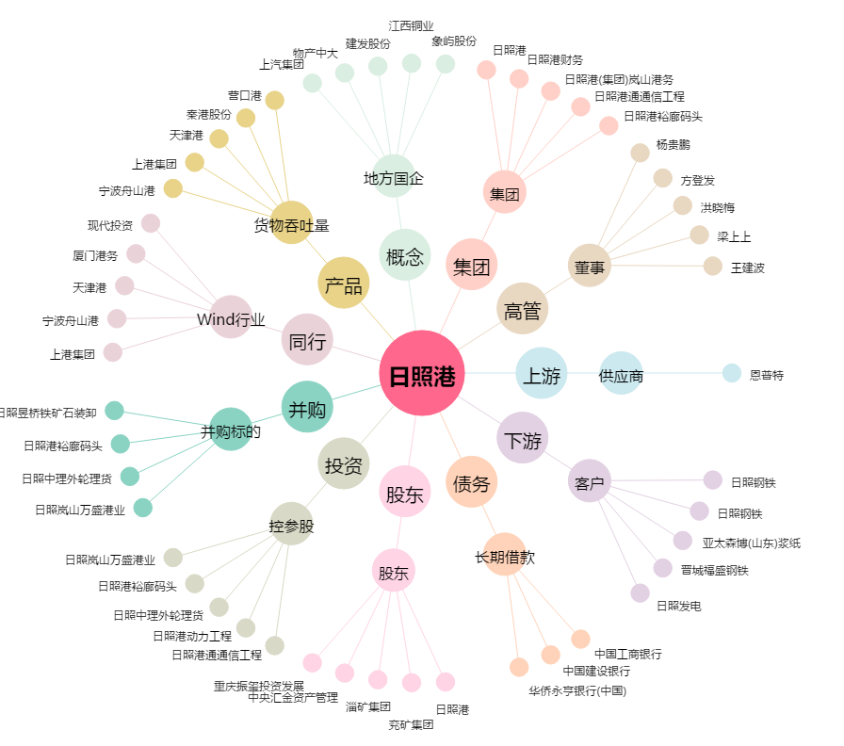
日照港[600017.SH] - 关系概览图

